Sheet1
EventTime | EventType | ScalarEventValue | agent_id | agent_type | CASH | time_placed | symbol | quantity | side | order_id | fill_price | tag | limit_price | is_hidden | is_price_to_comply | insert_by_id | is_post_only | ABM
0 | AGENT_TYPE | NoiseAgent | 5 | NoiseAgent
0 | STARTING_CASH | 10000000 | 5 | NoiseAgent
1.6124832E+18 | HOLDINGS_UPDATED |  | 5 | NoiseAgent | 10000000
0 | BID_DEPTH | [(100011, 303)] | 5 | NoiseAgent
0 | ASK_DEPTH | [(100012, 50)] | 5 | NoiseAgent
0 | IMBALANCE | [303, 50] | 5 | NoiseAgent
0 | ORDER_SUBMITTED |  | 5 | NoiseAgent |  | 2/5/21 | ABM | 200 | Side.ASK | 1306 |  |  | 100011 | FALSE | FALSE | FALSE | FALSE
0 | MARKET_FEE |  | 5 | NoiseAgent
0 | ORDER_EXECUTED |  | 5 | NoiseAgent |  | 2/5/21 | ABM | 76 | Side.ASK | 1306 | 100011 |  | 100011 | FALSE | FALSE | FALSE | FALSE |  | 7600836 | VERKAUF | SELL 76 at 100011
0 | HOLDINGS_UPDATED |  | 5 | NoiseAgent | 17600836 |  |  |  |  |  |  |  |  |  |  |  |  | -76 | 17600836 | CASH in Bank
0 | MARKET_FEE |  | 5 | NoiseAgent
0 | ORDER_EXECUTED |  | 5 | NoiseAgent |  | 2/5/21 | ABM | 100 | Side.ASK | 1306 | 100011 |  | 100011 | FALSE | FALSE | FALSE | FALSE |  | 10001100 | VERKAUF
0 | HOLDINGS_UPDATED |  | 5 | NoiseAgent | 27601936 |  |  |  |  |  |  |  |  |  |  |  |  | -176 | 27601936 | CASH in Bank
0 | MARKET_FEE |  | 5 | NoiseAgent
0 | ORDER_EXECUTED |  | 5 | NoiseAgent |  | 2/5/21 | ABM | 19 | Side.ASK | 1306 | 100011 |  | 100011 | FALSE | FALSE | FALSE | FALSE |  | 1900209 | VERKAUF
0 | HOLDINGS_UPDATED |  | 5 | NoiseAgent | 29502145 |  |  |  |  |  |  |  |  |  |  |  |  | -195 | 29502145 | CASH in Bank
0 | MARKET_FEE |  | 5 | NoiseAgent
0 | ORDER_EXECUTED |  | 5 | NoiseAgent |  | 2/5/21 | ABM | 5 | Side.ASK | 1306 | 100011 |  | 100011 | FALSE | FALSE | FALSE | FALSE |  | 500055 | VERKAUF
0 | HOLDINGS_UPDATED |  | 5 | NoiseAgent | 30002200 |  |  |  |  |  |  |  |  |  |  |  |  | -200 | 30002200 | CASH in Bank
1.61253E+18 | FINAL_HOLDINGS | { ABM: -200, CASH: 30002200 } | 5 | NoiseAgent
1.61253E+18 | FINAL_CASH_POSITION | 30002200 | 5 | NoiseAgent
1.61253E+18 | MARK_TO_MARKET | -200 ABM @ 100006 == -20001200 | 5 | NoiseAgent |  |  |  |  |  |  |  |  |  |  |  |  |  |  | 20002200 | summe verkauft
1.61253E+18 | MARKED_TO_MARKET | 10001000 | 5 | NoiseAgent
1.61253E+18 | ENDING_CASH | 10001000 | 5 | NoiseAgent | 10001000
1.61253E+18 | FINAL_VALUATION | 1.9802177 | 5 | NoiseAgent

 | Da er 200 ABM zu 100006 verkauft hat | -20001200 |  |  |  |  |  |  |  |  |  |  |  |  | ABM: - ist verlust beim execute + ist gewinn |  |  | abgezogen von der order über 200 stück
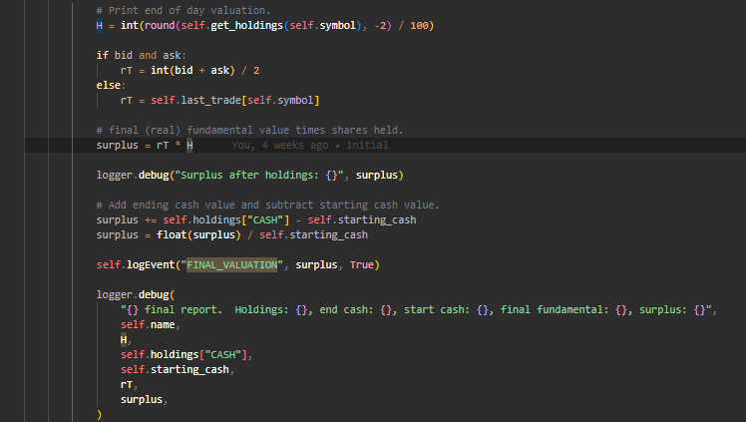
 | Er hat diese Einnahmen durch Verkäufe:
 | Startcash: | 10000000

 | Endkurs ist bei 100006 d. h. Agent hätte bei verkauf von 200 zu 100006 | -20001200 | verkauft
 | heißt er hat 1000 gewinn gemacht durch short wette | 1000

 | Endingcash ist dann | 10001000 |  |  |  |  |  | -10001200

 | https://github.com/abides-sim/abides/wiki/ExperimentalAgents

 | The return is the difference between the initial and final cash positions of the agent. The surplus is the difference of the agent's initial cash position from its final holdings (cash + shares marked to the final market price).

